表紙
容量市場システムマニュアル
容量確保契約管理
別冊
第3版

001
＜契約書情報の照会＞

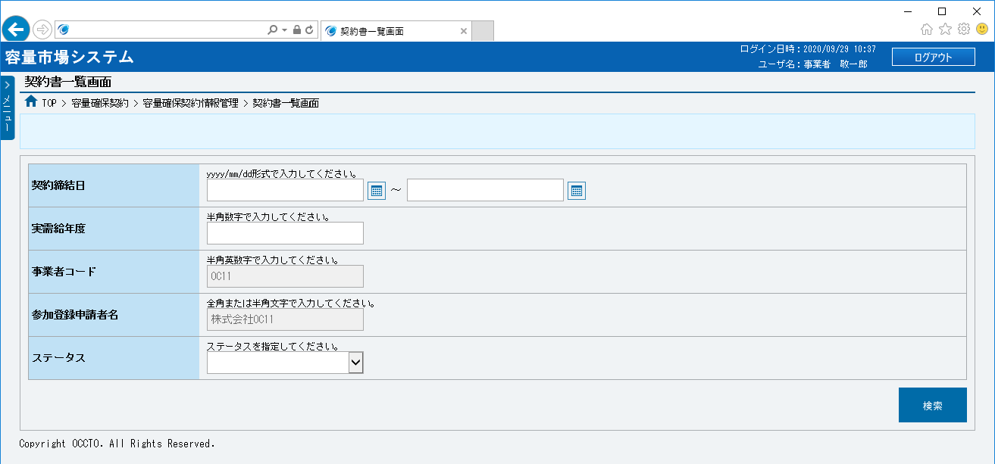
■契約書一覧画面 | ■契約書一覧画面_項目説明
 |  | 項目No | 項目名 | 必須／ 任意 | 桁数 | 入力方法 | 表示・入力内容

 |  | 検索条件

 |  | ① | 契約締結日（FROM） | 任意 | 10 | 手入力 または 日付選択 | 契約書情報を照会する場合、検索対象の契約締結日（自）を「yyyy/mm/dd」形式で入力、またはカレンダより選択してください。選択した日付を自動でセットします。 （入力例：「2020年4月1日」⇒「2020/04/01」）

①
②

③
 |  | ② | 契約締結日（TO） | 任意 | 10 | 手入力 または 日付選択 | 契約書情報を照会する場合、検索対象の契約締結日（至）を「yyyy/mm/dd」形式で入力、またはカレンダより選択してください。選択した日付を自動でセットします。 （入力例：「2020年4月1日」⇒「2020/04/01」）
④

⑤

⑥
 |  | ③ | 実需給年度 | 任意 | 4 | 手入力 | 契約書情報を照会する場合、検索対象の実需給年度を入力してください。
⑦
 |  | ④ | 事業者コード | － | － | 表示 | 契約書情報を照会する場合、検索対象の事業者コードが表示されます。

 |  | ⑤ | 参加登録申請者名 | － | － | 表示 | 契約書情報を照会する場合、検索対象の参加登録申請者名が表示されます。

 |  | ⑥ | ステータス | 任意 | － | リスト選択 | 契約書情報を照会する場合、検索対象のステータスを選択してください。

 |  | ⑦ | 検索 | 任意 | － | ボタン押下 | 契約書情報を照会する場合、クリックしてください。

 |  | 契約書一覧（契約書情報の検索結果）
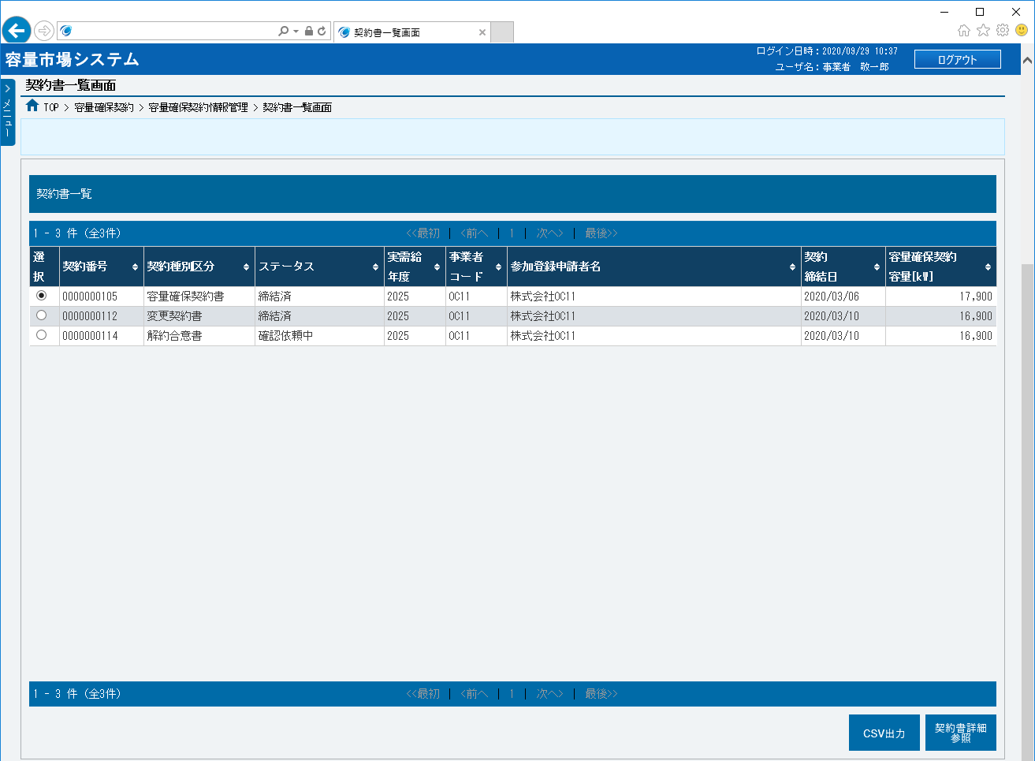
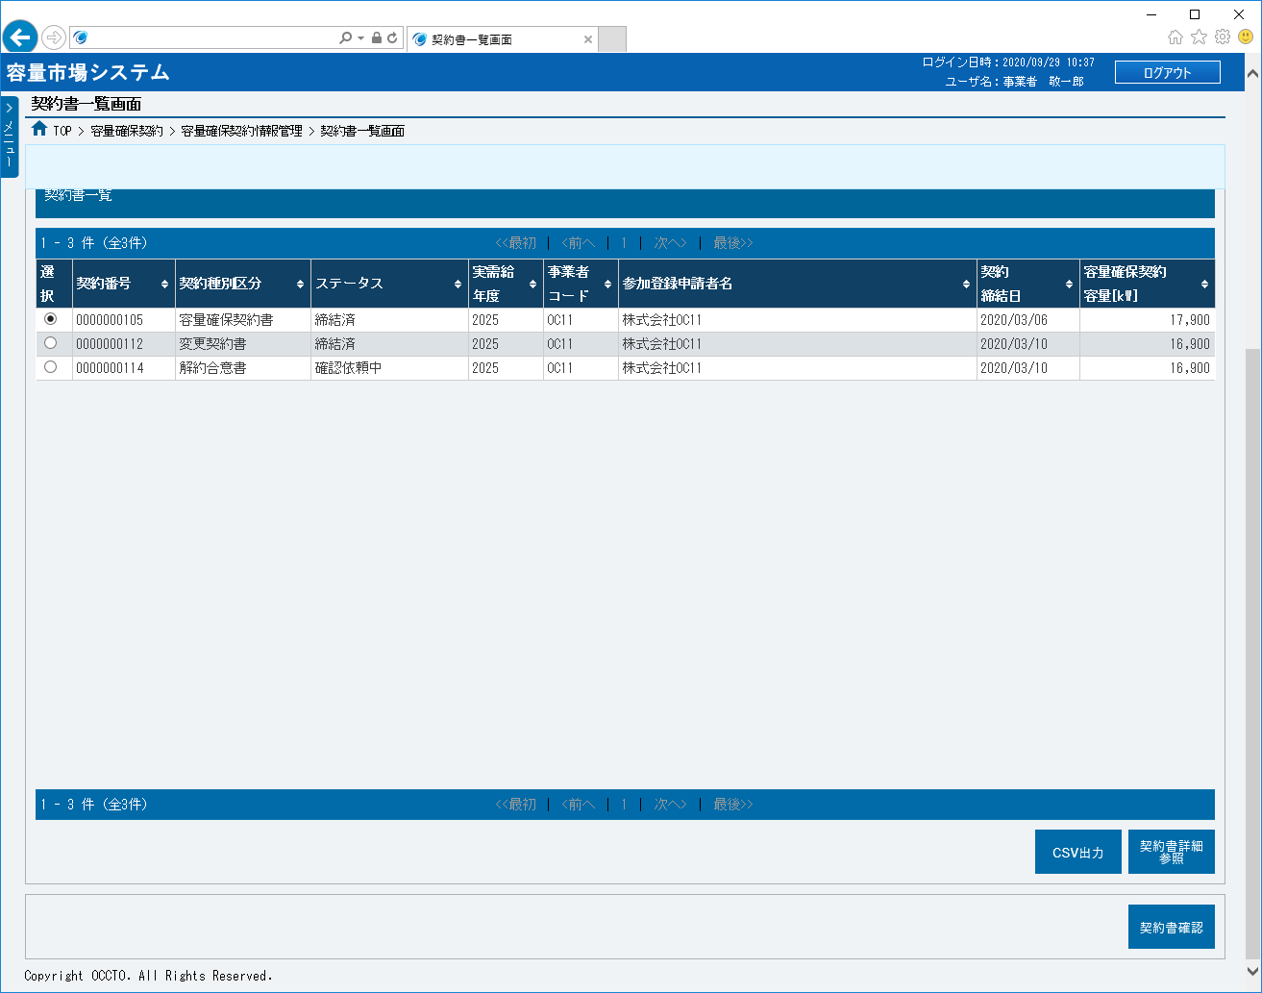
 |  | ⑧ | データ件数（上部） | － | － | 表示 | 検索結果・表示内容に応じて現在表示中のデータ件数（n-m件目）、データ全件数を表示します。

 |  | ⑨ | ページ遷移（上部） | － | － | リンク | 検索結果・表示内容に応じてページ遷移のリンクを表示します。 ページを遷移する場合、クリックしてください。

 |  | ⑩ | 選択 | － | － | ラジオボタン | 契約書情報を確認する場合、チェックを入れてください。

⑨
 |  | ⑪ | 契約番号 | － | － | 表示 | 検索条件に該当した契約書情報の契約番号が表示されます。
⑧
⑫
⑬
⑰
⑱
⑩
⑪
⑭
⑮
⑯
 |  | ⑫ | 契約種別区分 | － | － | 表示 | 検索条件に該当した契約書情報の契約種別区分が表示されます。

 |  | ⑬ | ステータス | － | － | 表示 | 検索条件に該当した契約書情報のステータスが表示されます。

 |  | ⑭ | 実需給年度 | － | － | 表示 | 検索条件に該当した契約書情報の実需給年度が表示されます。

 |  | ⑮ | 事業者コード | － | － | 表示 | 検索条件に該当した契約書情報の事業者コードが表示されます。

 |  | ⑯ | 参加登録申請者名 | － | － | 表示 | 検索条件に該当した契約書情報の参加登録申請者名が表示されます。

 |  | ⑰ | 契約締結日 | － | － | 表示 | 検索条件に該当した契約書情報の契約締結日が表示されます。

 |  | ⑱ | 容量確保契約容量[kW] | － | － | 表示 | 検索条件に該当した契約書情報の容量確保契約容量が表示されます。

 |  | ⑲ | データ件数（下部） | － | － | 表示 | 検索結果・表示内容に応じて現在表示中のデータ件数（n-m件目）、データ全件数を表示します。

 |  | ⑳ | ページ遷移（下部） | － | － | リンク | 検索結果・表示内容に応じてページ遷移のリンクを表示します。 ページを遷移する場合、クリックしてください。
⑲
⑳
㉑
㉒
 |  | ㉑ | CSV出力 | － | － | ボタン押下 | 契約書情報の検索結果をダウンロードする場合、クリックしてください。

 |  | ㉒ | 契約書詳細参照 | － | － | ボタン押下 | 契約書の詳細を確認する場合、クリックしてください。
㉓
 |  | ㉓ | 契約書確認 | － | － | ボタン押下 | 契約書を確認・修正する場合、クリックしてください。

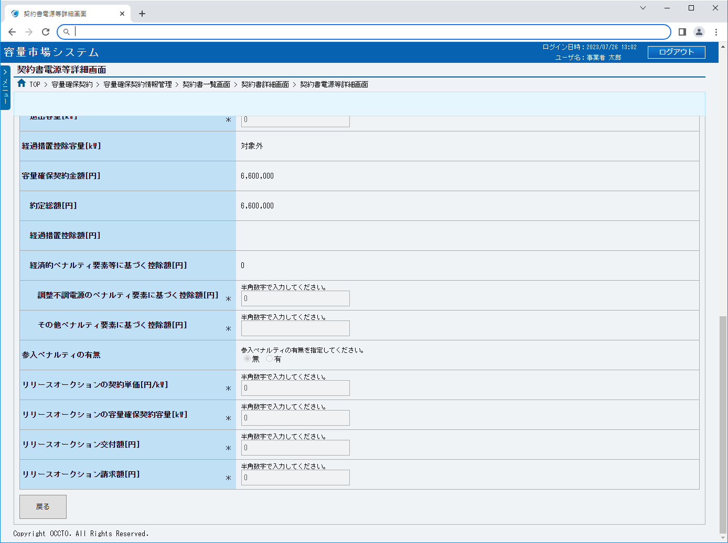
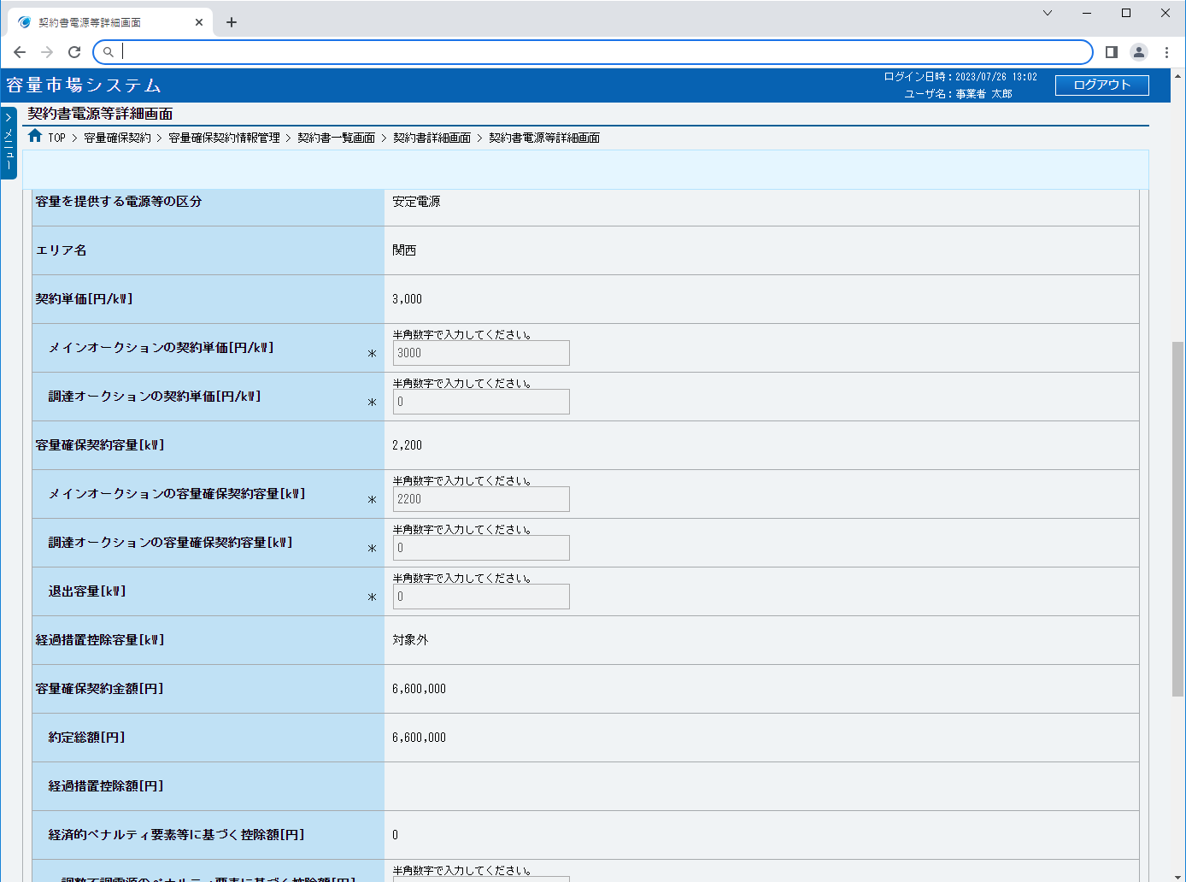
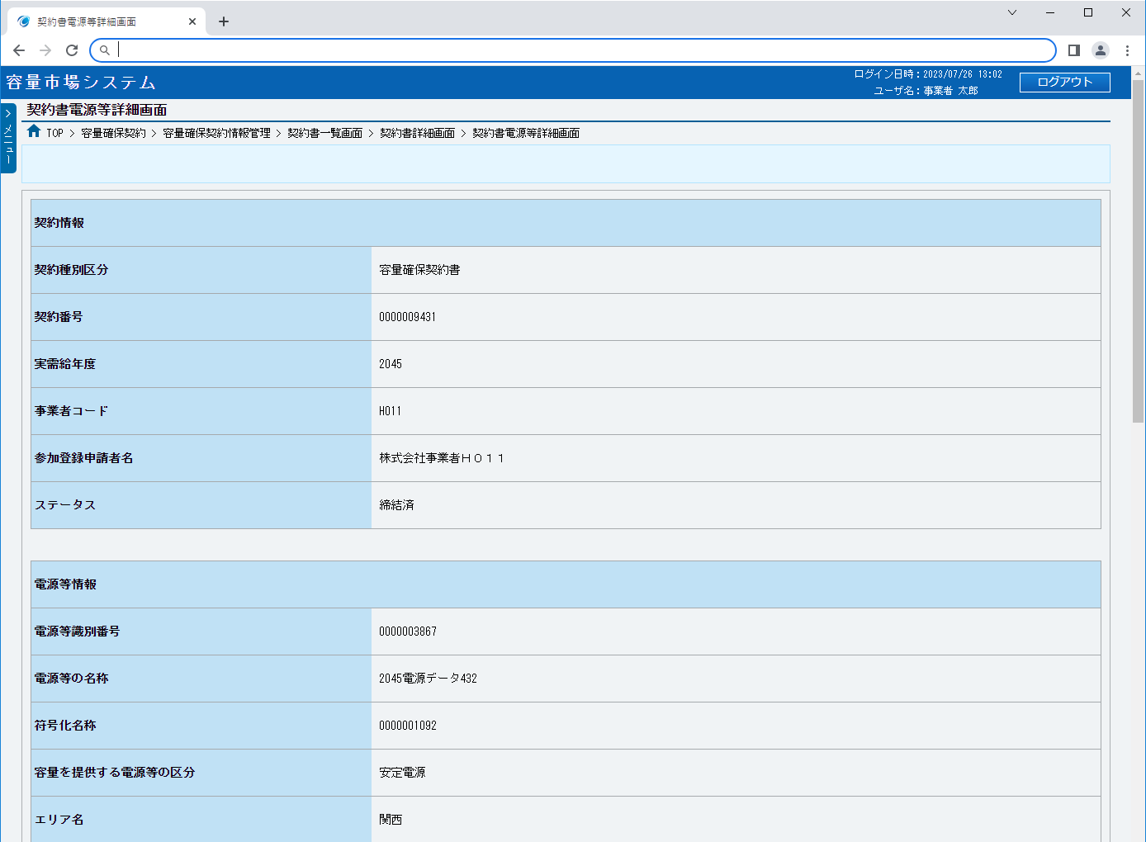
■契約書電源等詳細画面 | ■契約書電源等詳細画面_項目説明
 |  | 項目No | 項目名 | 必須／ 任意 | 桁数 | 入力方法 | 表示・入力内容

 |  | 契約情報

 |  | ① | 契約種別区分 | － | － | 表示 | 契約書の契約種別区分が表示されます。

 |  | ② | 契約番号 | － | － | 表示 | 契約書の契約番号が表示されます。

 |  | ③ | 実需給年度 | － | － | 表示 | 契約書の実需給年度が表示されます。
①
②
 |  | ④ | 事業者コード | － | － | 表示 | 契約書の事業者コードが表示されます。

③
 |  | ⑤ | 参加登録申請者名 | － | － | 表示 | 契約書の参加登録申請者名が表示されます。

④
 |  | ⑥ | ステータス | － | － | 表示 | 契約書のステータスが表示されます。
⑤
 |  | 電源等情報
⑥
 |  | ⑦ | 電源等識別番号 | － | － | 表示 | 対象契約電源等情報の電源等識別番号が表示されます。

 |  | ⑧ | 電源等の名称 | － | － | 表示 | 対象契約電源等情報の電源等の名称が表示されます。
⑦
 |  | ⑨ | 符号化名称 | － | － | 表示 | 対象契約電源等情報の符号化名称が表示されます。
⑧
 |  | ⑩ | 容量を提供する電源等の区分 | － | － | 表示 | 対象契約電源等情報の容量を提供する電源等の区分が表示されます。
⑨
⑩
 |  | ⑪ | エリア名 | － | － | 表示 | 対象契約電源等情報のエリア名が表示されます。

⑪
 |  | ⑫ | 契約単価[円/kW] | － | － | 表示 | 対象契約電源等情報の契約単価が表示されます。

⑫
 |  | ⑬ | メインオークションの契約単価[円/kW] | － | － | 表示 | 対象契約電源等情報のメインオークションの契約単価が表示されます。
⑬
 |  | ⑭ | 調達オークションの契約単価[円/kW] | － | － | 表示 | 対象契約電源等情報の調達オークションの契約単価が表示されます。
⑭
 |  | ⑮ | 容量確保契約容量[kW] | － | － | 表示 | 対象契約電源等情報の容量確保契約容量が表示されます。
⑮
⑯
 |  | ⑯ | メインオークションの容量確保契約容量[kW] | － | － | 表示 | 対象契約電源等情報のメインオークションの容量確保契約容量が表示されます。

⑰
 |  | ⑰ | 調達オークションの容量確保契約容量[kW] | － | － | 表示 | 対象契約電源等情報の調達オークションの容量確保契約容量が表示されます。

⑱
 |  | ⑱ | 退出容量[kW] | － | － | 表示 | 対象契約電源等情報の調達オークションの退出容量が表示されます。
⑲
 |  | ⑲ | 経過措置控除容量[kW] | － | － | 表示 | 対象契約電源等情報の経過措置控除容量が表示されます。
⑳
 |  | ⑳ | 容量確保契約金額[円] | － | － | 表示 | 対象契約電源等情報の容量確保契約金額が表示されます。
㉑
 |  | ㉑ | 約定総額[円] | － | － | 表示 | 対象契約電源等情報の約定総額が表示されます。
㉒
㉓
 |  | ㉒ | 経過措置控除額[円] | － | － | 表示 | 対象契約電源等情報の経過措置控除額が表示されます。

㉔
 |  | ㉓ | 経済的ペナルティ要素等に基づく控除額[円] | － | － | 表示 | 対象契約電源等情報の経済的ペナルティ要素等に基づく控除額が表示されます。

㉕
 |  | ㉔ | 調整不調電源のペナルティ要素に基づく控除額[円] | － | － | 表示 | 対象契約電源等情報の調整不調電源のペナルティ要素に基づく控除額が表示されます。
㉖
 |  | ㉕ | その他ペナルティ要素に基づく控除額[円] | － | － | 表示 | 対象契約電源等情報のその他ペナルティ要素に基づく控除額が表示されます。
㉗
 |  | ㉖ | 参入ペナルティの有無 | － | － | 表示 | 対象契約電源等情報の参入ペナルティの有無が表示されます。
㉘
㉙
 |  | ㉗ | リリースオークションの契約単価[円/kW] | － | － | 表示 | 対象契約電源等情報のリリースオークションの契約単価が表示されます。

㉚
 |  | ㉘ | リリースオークションの容量確保契約容量[kW] | － | － | 表示 | 対象契約電源等情報のリリースオークションの容量確保契約容量が表示されます。

㉛
 |  | ㉙ | リリースオークション交付額[円] | － | － | 表示 | 対象契約電源等情報のリリースオークション交付額が表示されます。

 |  | ㉚ | リリースオークション請求額[円] | － | － | 表示 | 対象契約電源等情報のリリースオークション請求額が表示されます。

 |  | ボタン

 |  | ㉛ | 戻る | － | － | ボタン押下 | 電源等情報の契約内容の確認が終わった場合、クリックしてください。

002
＜容量確保契約書の確認・修正＞

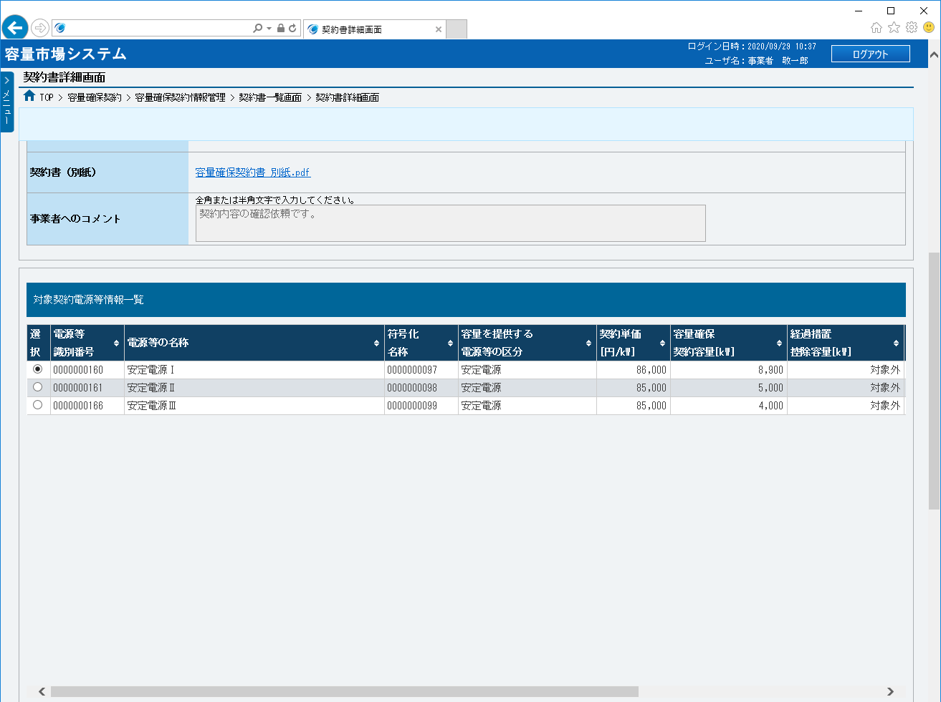
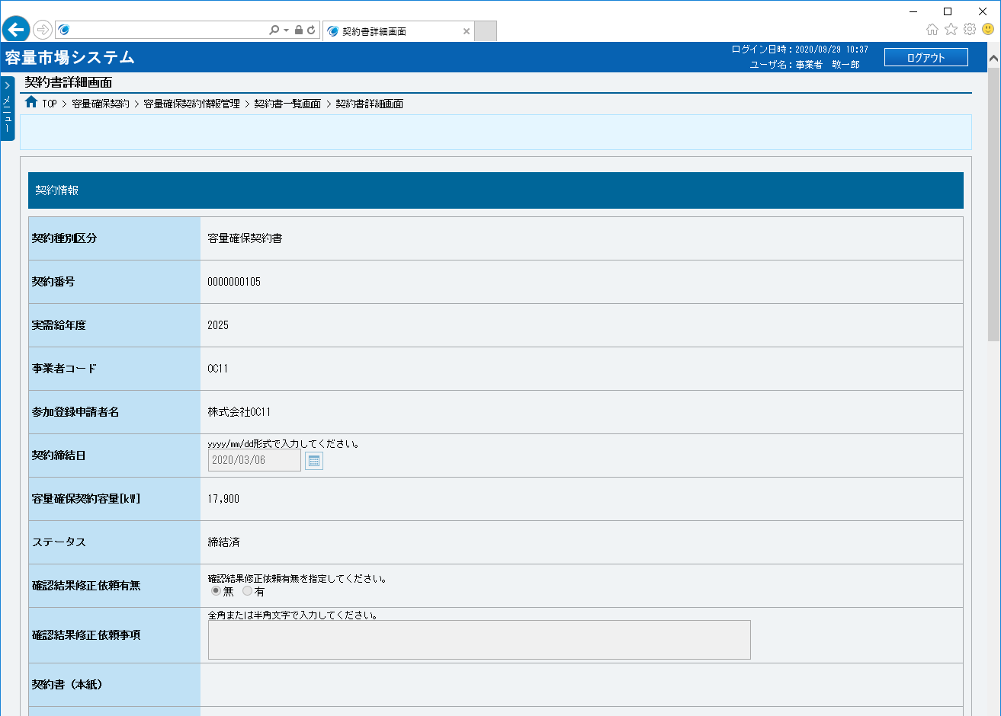
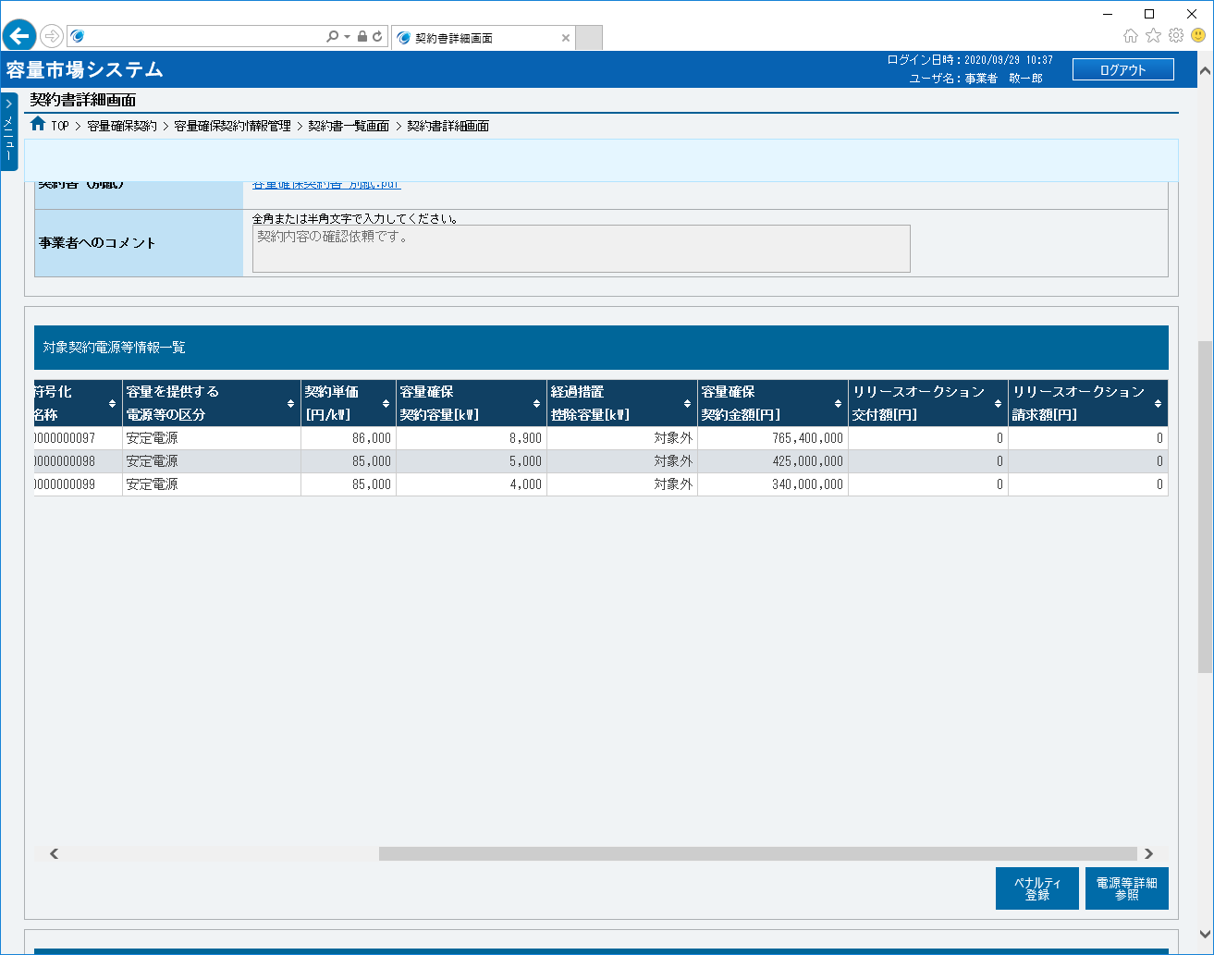
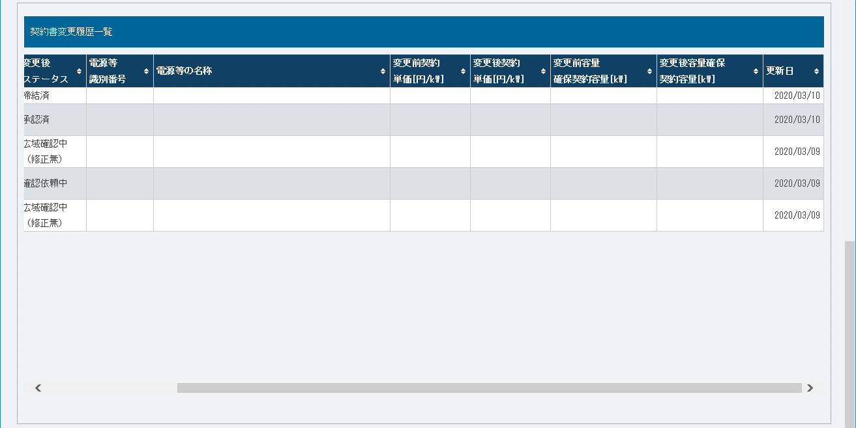
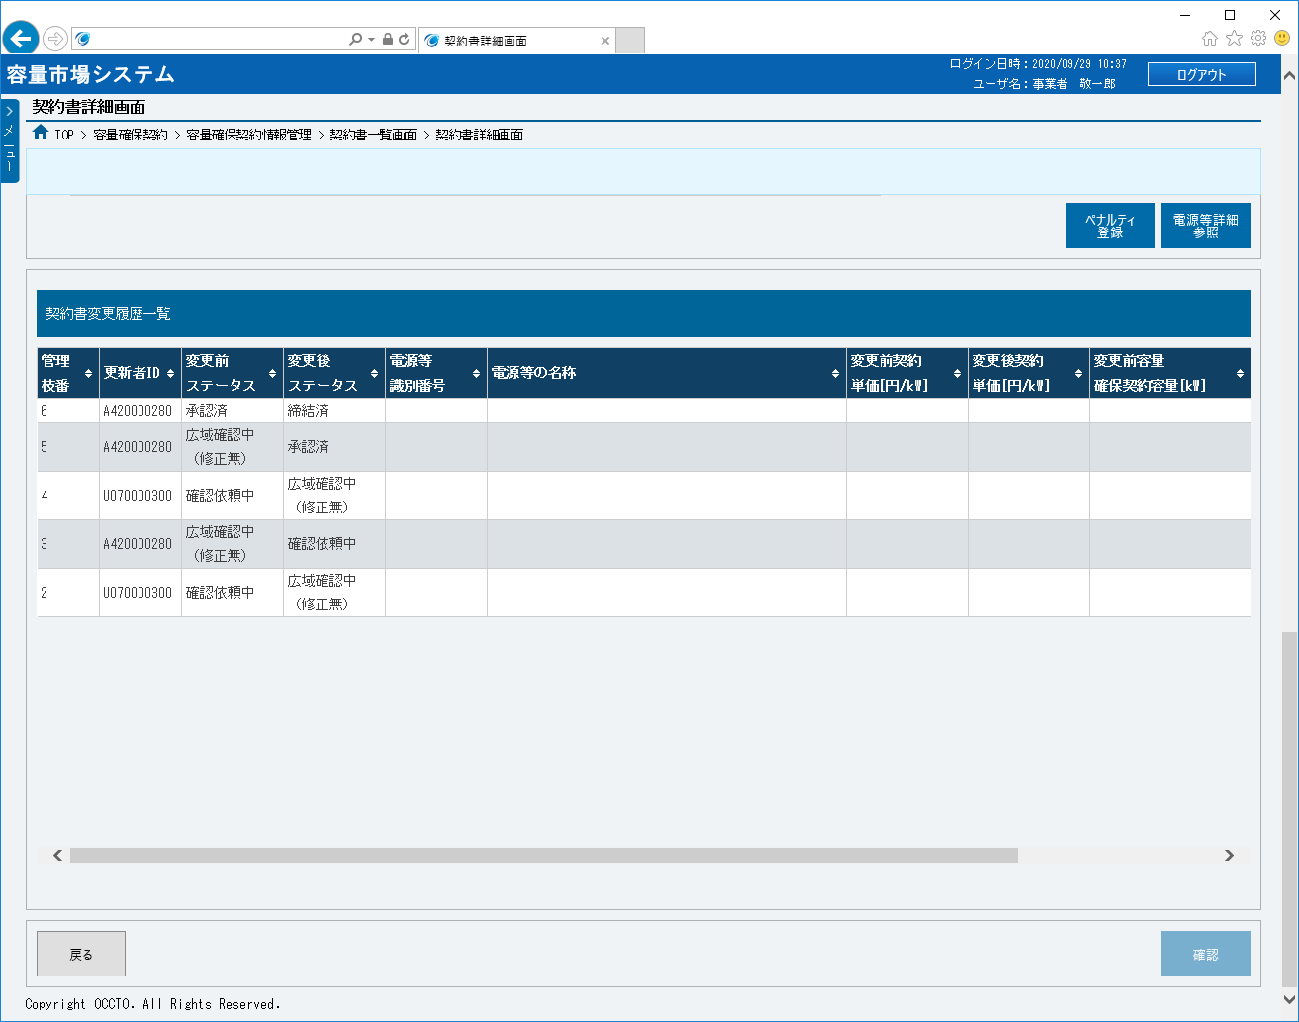
■契約書詳細画面（容量確保契約書） | ■契約書詳細画面（容量確保契約書）_項目説明
 |  | 項目No | 項目名 | 必須／ 任意 | 桁数 | 入力方法 | 表示・入力内容

 |  | 契約情報

 |  | ① | 契約種別区分 | － | － | 表示 | 契約書の契約種別区分が表示されます。

 |  | ② | 契約番号 | － | － | 表示 | 契約書の契約番号が表示されます。

①
 |  | ③ | 実需給年度 | － | － | 表示 | 契約書の実需給年度が表示されます。

②
 |  | ④ | 事業者コード | － | － | 表示 | 契約書の事業者コードが表示されます。

③
 |  | ⑤ | 参加登録申請者名 | － | － | 表示 | 契約書の参加登録申請者名が表示されます。

④
 |  | ⑥ | 契約締結日 | － | － | 表示 | 契約書の契約締結日が表示されます。
⑤
 |  | ⑦ | 容量確保契約容量[kW] | － | － | 表示 | 契約書の容量確保契約容量が表示されます。
⑥
 |  | ⑧ | ステータス | － | － | 表示 | 契約書のステータスが表示されます。
⑦
⑧
 |  | ⑨ | 確認結果修正依頼有無 | － | － | ラジオボタン | 契約書の確認結果修正依頼有無にチェックを入れてください。

⑨
 |  | ⑩ | 確認結果修正依頼事項 | 任意 | 100 | 手入力 | 確認結果修正依頼有無の「有」にチェックを入れた場合、修正依頼事項を入力してください。

⑩
 |  | ⑪ | 契約書（本紙） | － | － | リンク | 契約書の契約書（本紙）が表示されます。 契約書の契約書（本紙）を確認する場合、クリックしてください。

⑪
 |  | ⑫ | 契約書（別紙） | － | － | リンク | 契約書の契約書（別紙）が表示されます。 契約書の契約書（別紙）を確認する場合、クリックしてください。

⑫
 |  | ⑬ | 事業者へのコメント | － | － | 表示 | 広域機関から事業者へのコメントが表示されます。

⑬
 |  | 対象契約電源等情報一覧

 |  | ⑭ | 選択 | － | － | ラジオボタン | 電源等情報の契約内容を確認する場合、チェックを入れてください。

⑮
⑯
⑰
⑱
⑲
⑳
㉑
 |  | ⑮ | 電源等識別番号 | － | － | 表示 | 対象契約電源等情報の電源等識別番号が表示されます。
⑭
 |  | ⑯ | 電源等の名称 | － | － | 表示 | 対象契約電源等情報の電源等の名称が表示されます。

 |  | ⑰ | 符号化名称 | － | － | 表示 | 対象契約電源等情報の符号化名称が表示されます。

 |  | ⑱ | 容量を提供する電源等の区分 | － | － | 表示 | 対象契約電源等情報の容量を提供する電源等の区分が表示されます。

 |  | ⑲ | 契約単価[円/kW] | － | － | 表示 | 対象契約電源等情報の契約単価が表示されます。

 |  | ⑳ | 容量確保契約容量[kW] | － | － | 表示 | 対象契約電源等情報の容量確保契約容量が表示されます。

 |  | ㉑ | 経過措置控除容量[kW] | － | － | 表示 | 対象契約電源等情報の経過措置控除容量が表示されます。

 |  | ㉒ | 容量確保契約金額[円] | － | － | 表示 | 対象契約電源等情報の容量確保契約金額が表示されます。

 |  | ㉓ | リリースオークション交付額[円] | － | － | 表示 | 対象契約電源等情報のリリースオークション交付額が表示されます。

 |  | ㉔ | リリースオークション請求額[円] | － | － | 表示 | 対象契約電源等情報のリリースオークション請求額が表示されます。

 |  | ㉕ | ペナルティ登録 | － | － | ボタン押下 | 容量確保契約書の作成や変更の時、使用不可です。
㉒
㉓
㉔
 |  | ㉖ | 電源等詳細参照 | － | － | ボタン押下 | 電源等情報の契約内容を確認する場合、クリックしてください。

 |  | 契約書変更履歴一覧

 |  | ㉗ | 管理枝番 | － | － | 表示 | 契約書情報の変更履歴の管理枝番が表示されます。

 |  | ㉘ | 更新者ID | － | － | 表示 | 契約書情報の変更履歴の更新者IDが表示されます。

 |  | ㉙ | 変更前ステータス | － | － | 表示 | 契約書情報の変更履歴の変更前ステータスが表示されます。

 |  | ㉚ | 変更後ステータス | － | － | 表示 | 契約書情報の変更履歴の変更後ステータスが表示されます。

 |  | ㉛ | 電源等識別番号 | － | － | 表示 | 契約書情報の変更履歴の電源等識別番号が表示されます。

 |  | ㉜ | 電源等の名称 | － | － | 表示 | 契約書情報の変更履歴の電源等の名称が表示されます。
㉕
㉖
 |  | ㉝ | 変更前契約単価[円/kW] | － | － | 表示 | 契約書情報の変更履歴の変更前契約単価が表示されます。

 |  | ㉞ | 変更後契約単価[円/kW] | － | － | 表示 | 契約書情報の変更履歴の変更後契約単価が表示されます。

 |  | ㉟ | 変更前容量確保契約容量[kW] | － | － | 表示 | 契約書情報の変更履歴の変更前容量確保契約容量が表示されます。

 |  | ㊱ | 変更後容量確保契約容量[kW] | － | － | 表示 | 契約書情報の変更履歴の変更後容量確保契約容量が表示されます。

 |  | ㊲ | 更新日 | － | － | 表示 | 契約書情報の変更履歴の更新日が表示されます。

 |  | ボタン

 |  | ㊳ | 戻る | － | － | ボタン押下 | 契約書情報の確認結果の登録をやめる場合、クリックしてください。
㉗
㉘
㉙
㉚
㉛
㉜
㉝
㉞
㉟
 |  | ㊴ | 確認 | － | － | ボタン押下 | 契約書の確認結果を登録する場合、クリックしてください。

㊳
㊴

㊱
㊲

003
＜変更契約書の確認・修正＞

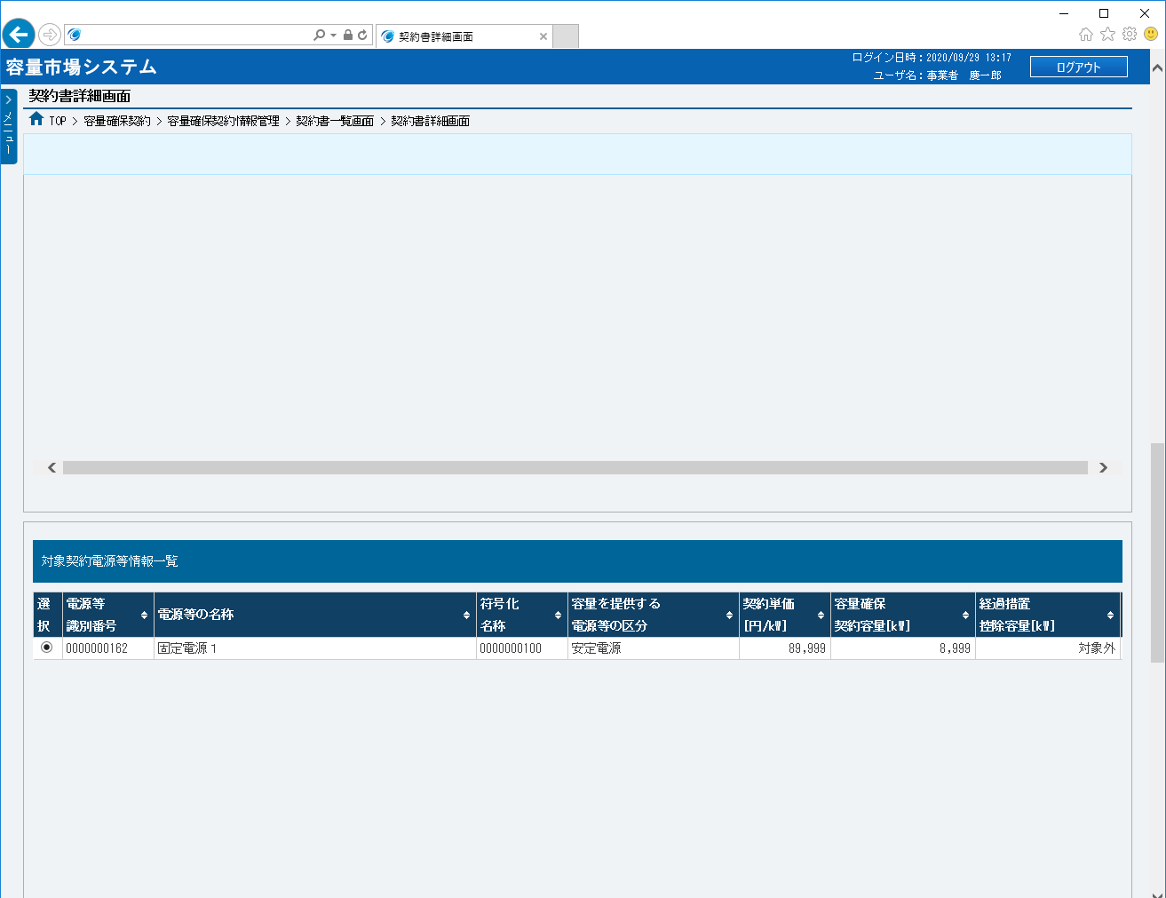
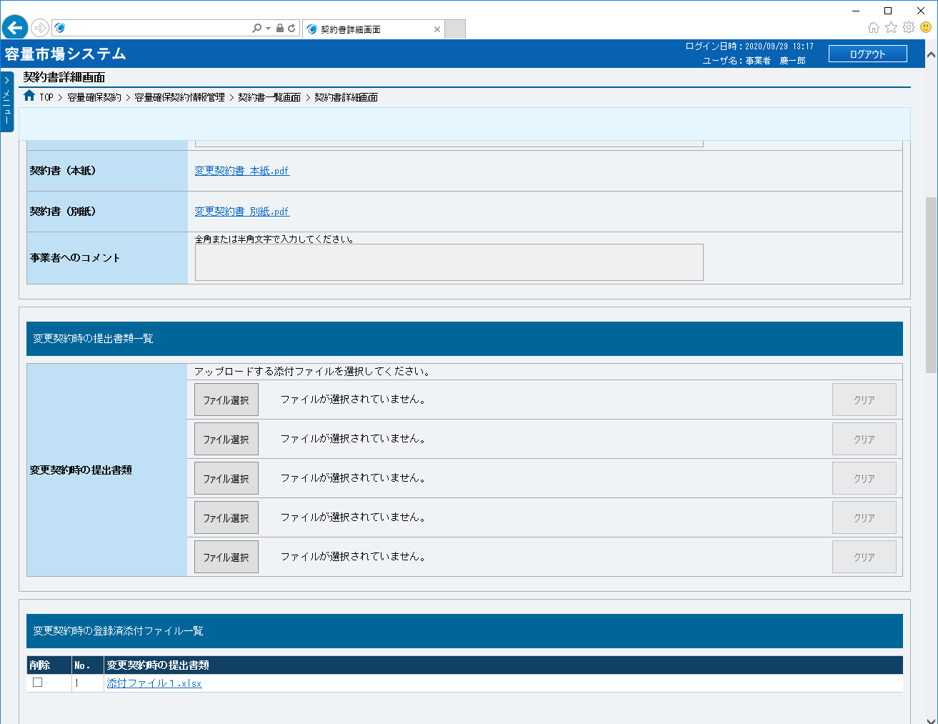
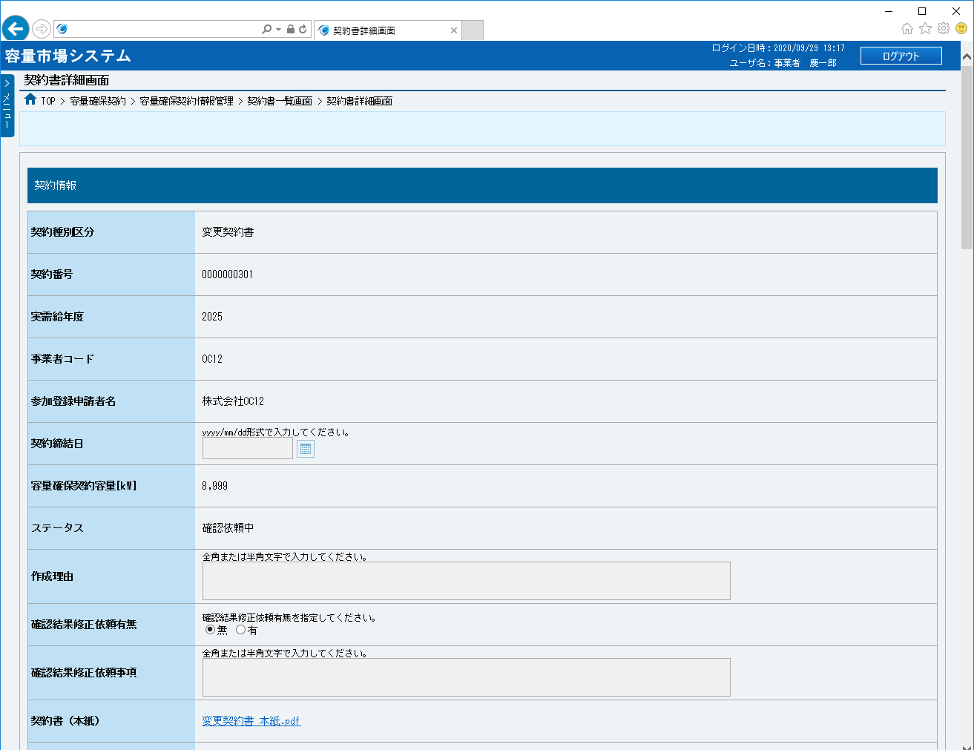
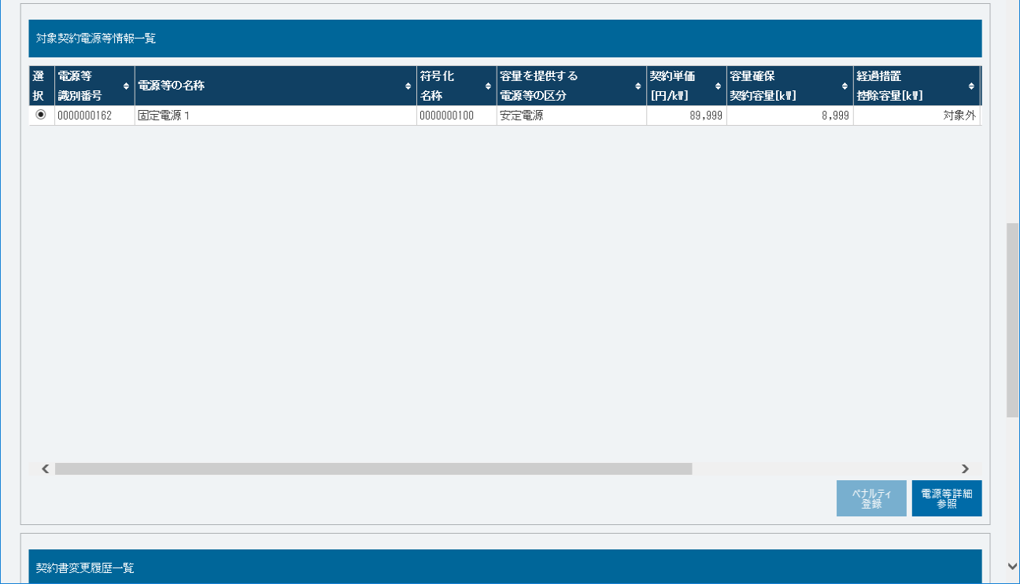
■契約書詳細画面（変更契約書） | ■契約書詳細画面（変更契約書）_項目説明
 |  | 項目No | 項目名 | 必須／ 任意 | 桁数 | 入力方法 | 表示・入力内容

 |  | 契約情報

 |  | ① | 契約種別区分 | － | － | 表示 | 契約書の契約種別区分が表示されます。

 |  | ② | 契約番号 | － | － | 表示 | 契約書の契約番号が表示されます。

①
 |  | ③ | 実需給年度 | － | － | 表示 | 契約書の実需給年度が表示されます。

②
 |  | ④ | 事業者コード | － | － | 表示 | 契約書の事業者コードが表示されます。

③
 |  | ⑤ | 参加登録申請者名 | － | － | 表示 | 契約書の参加登録申請者名が表示されます。

④
 |  | ⑥ | 契約締結日 | － | － | 表示 | 契約書の契約締結日が表示されます。
⑤
 |  | ⑦ | 容量確保契約容量[kW] | － | － | 表示 | 契約書の容量確保契約容量が表示されます。
⑥
 |  | ⑧ | ステータス | － | － | 表示 | 契約書のステータスが表示されます。
⑦
 |  | ⑨ | 作成理由 | － | － | 表示 | 契約書の作成理由が表示されます。
⑧
 |  | ⑩ | 確認結果修正依頼有無 | － | － | ラジオボタン | 契約書の確認結果修正依頼有無にチェックを入れてください。
⑨
 |  | ⑪ | 確認結果修正依頼事項 | 任意 | 100 | 手入力 | 確認結果修正依頼有無の「有」にチェックを入れた場合、修正依頼事項を入力してください。
⑩
 |  | ⑫ | 契約書（本紙） | － | － | リンク | 契約書の契約書（本紙）が表示されます。 契約書の契約書（本紙）を確認する場合、クリックしてください。
⑪
 |  | ⑬ | 契約書（別紙） | － | － | リンク | 契約書の契約書（別紙）が表示されます。 契約書の契約書（別紙）を確認する場合、クリックしてください。
⑫
⑬
 |  | ⑭ | 事業者へのコメント | － | － | 表示 | 広域機関から事業者へのコメントが表示されます。

⑭
 |  | 変更契約時の提出書類一覧

 |  | ⑮ | ファイル選択 | － | － | ボタン押下 | 変更契約の時、書類を提出する場合、クリックしてください。

 |  | ⑯ | クリア | － | － | ボタン押下 | 書類をアップロードする時、ファイル選択で選択した内容（画面に表示しているファイル名）をクリアする場合、ボタンをクリックしてください。

⑮
⑯
 |  | 変更契約時の登録済添付ファイル一覧

 |  | ⑰ | 削除 | － | － | チェック ボックス | 変更契約の時、提出した書類を削除する場合、チェックを入れてください。

 |  | ⑱ | No. | － | － | 表示 | 変更契約の時、提出した書類の通番が表示されます。

 |  | ⑲ | 変更契約時の提出書類 | － | － | リンク | 変更契約の時、提出した書類名が表示されます。 ファイルを確認する場合、クリックしてください。

 |  | 対象契約電源等情報一覧

⑰
⑱
⑲
 |  | ⑳ | 選択 | － | － | ラジオボタン | 電源等情報の契約内容を確認する場合、チェックを入れてください。

 |  | ㉑ | 電源等識別番号 | － | － | 表示 | 対象契約電源等情報の電源等識別番号が表示されます。

 |  | ㉒ | 電源等の名称 | － | － | 表示 | 対象契約電源等情報の電源等の名称が表示されます。

 |  | ㉓ | 符号化名称 | － | － | 表示 | 対象契約電源等情報の符号化名称が表示されます。

 |  | ㉔ | 容量を提供する電源等の区分 | － | － | 表示 | 対象契約電源等情報の容量を提供する電源等の区分が表示されます。

 |  | ㉕ | 契約単価[円/kW] | － | － | 表示 | 対象契約電源等情報の契約単価が表示されます。

 |  | ㉖ | 容量確保契約容量[kW] | － | － | 表示 | 対象契約電源等情報の容量確保契約容量が表示されます。

 |  | ㉗ | 経過措置控除容量[kW] | － | － | 表示 | 対象契約電源等情報の経過措置控除容量が表示されます。

 |  | ㉘ | 容量確保契約金額[円] | － | － | 表示 | 対象契約電源等情報の容量確保契約金額[が表示されます。
⑳
㉑
㉒
㉓
㉔
㉕
㉖
㉗
 |  | ㉙ | リリースオークション交付額[円] | － | － | 表示 | 対象契約電源等情報のリリースオークション交付額が表示されます。

 |  | ㉚ | リリースオークション請求額[円] | － | － | 表示 | 対象契約電源等情報のリリースオークション請求額が表示されます。

 |  | ㉛ | ペナルティ登録 | － | － | ボタン押下 | 容量確保契約書の作成や変更の時、使用不可です。

 |  | ㉜ | 電源等詳細参照 | － | － | ボタン押下 | 電源等情報の契約内容を確認する場合、クリックしてください。

 |  | 契約書変更履歴一覧

 |  | ㉝ | 管理枝番 | － | － | 表示 | 契約書情報の変更履歴の管理枝番が表示されます。

 |  | ㉞ | 更新者ID | － | － | 表示 | 契約書情報の変更履歴の更新者IDが表示されます。

 |  | ㉟ | 変更前ステータス | － | － | 表示 | 契約書情報の変更履歴の変更前ステータスが表示されます。

 |  | ㊱ | 変更後ステータス | － | － | 表示 | 契約書情報の変更履歴の変更後ステータスが表示されます。

 |  | ㊲ | 電源等識別番号 | － | － | 表示 | 契約書情報の変更履歴の電源等識別番号が表示されます。

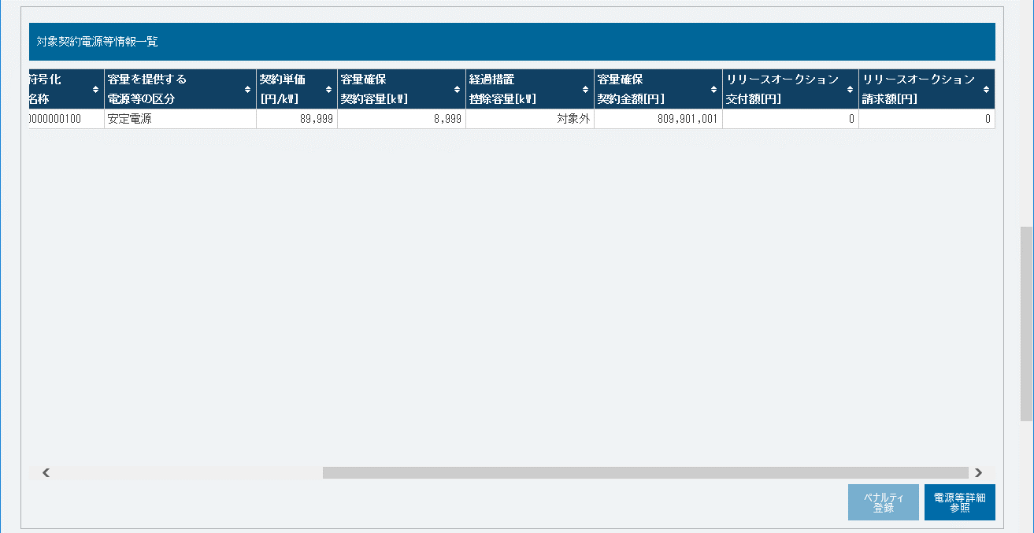
 |  | ㊳ | 電源等の名称 | － | － | 表示 | 契約書情報の変更履歴の電源等の名称が表示されます。

㉘
㉙
㉚
 |  | ㊴ | 変更前契約単価[円/kW] | － | － | 表示 | 契約書情報の変更履歴の変更前契約単価が表示されます。

 |  | ㊵ | 変更後契約単価[円/kW] | － | － | 表示 | 契約書情報の変更履歴の変更後契約単価が表示されます。

 |  | ㊶ | 変更前容量確保契約容量[kW] | － | － | 表示 | 契約書情報の変更履歴の変更前容量確保契約容量が表示されます。

 |  | ㊷ | 変更後容量確保契約容量[kW] | － | － | 表示 | 契約書情報の変更履歴の変更後容量確保契約容量が表示されます。

 |  | ㊸ | 更新日 | － | － | 表示 | 契約書情報の変更履歴の更新日が表示されます。

 |  | ボタン

 |  | ㊹ | 戻る | － | － | ボタン押下 | 契約書情報の確認結果の登録をやめる場合、クリックしてください。

 |  | ㊺ | 確認 | － | － | ボタン押下 | 契約書の確認結果を登録する場合、クリックしてください。

㉛
㉜

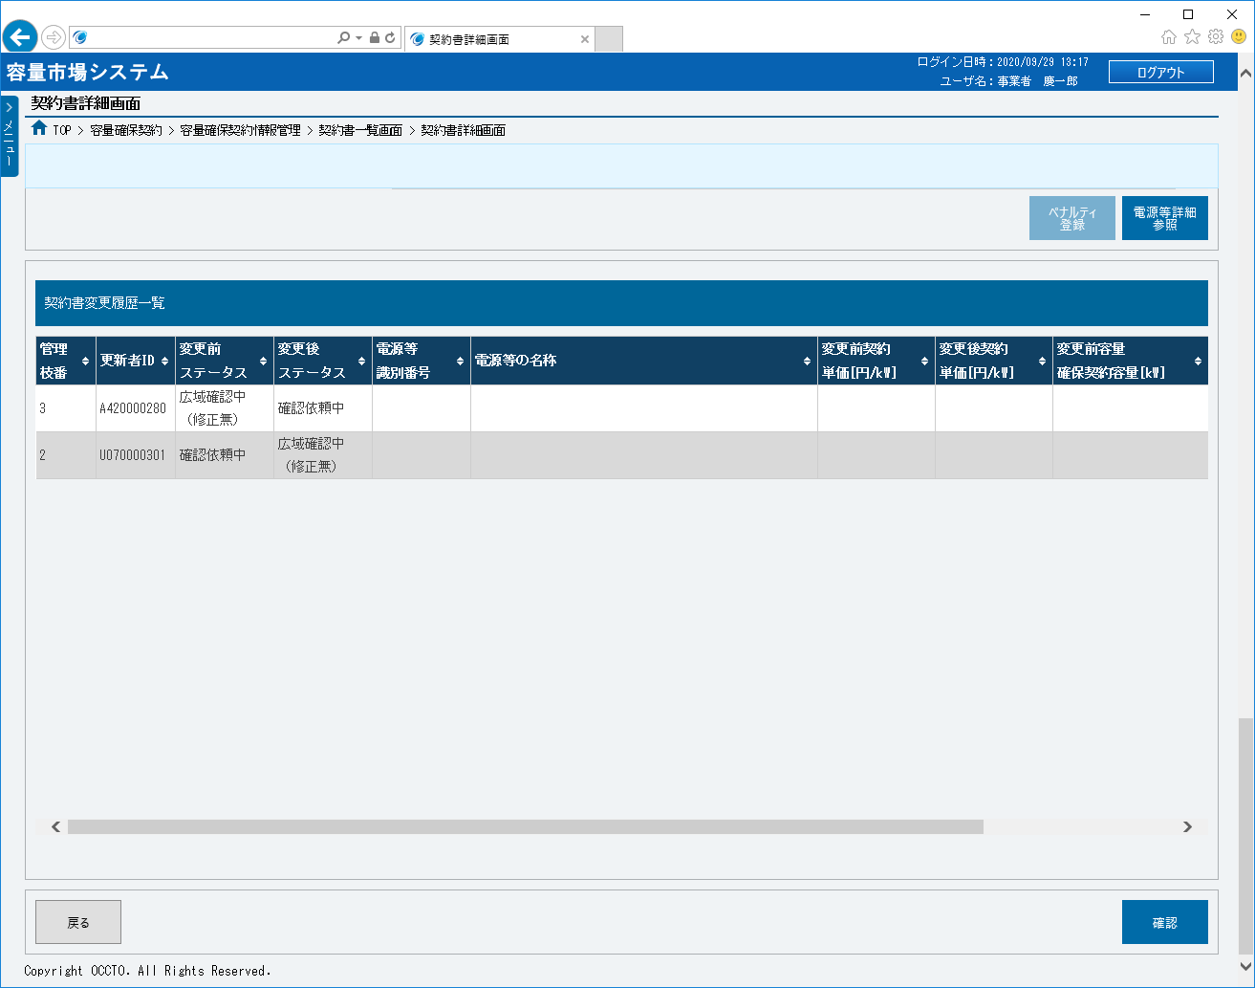

㉝
㉞
㉟
㊱
㊲
㊳
㊴
㊵
㊶

㊺
㊹

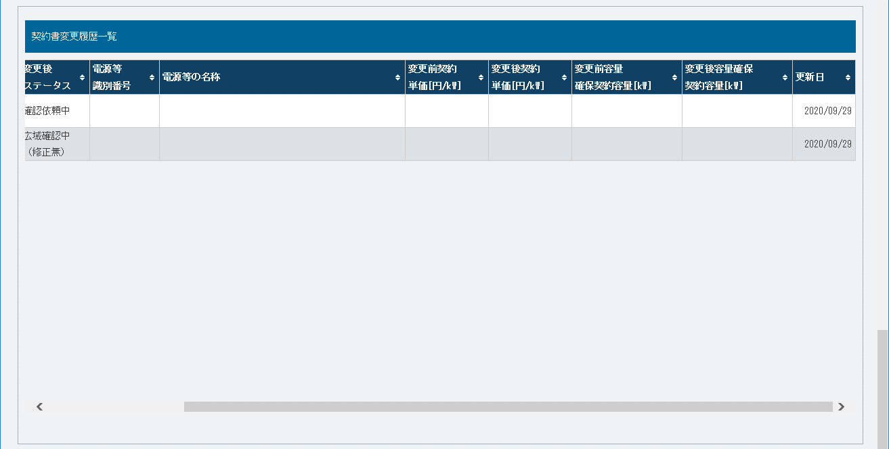
㊷
㊸

004
＜解約合意書・解約通知書の確認・修正＞

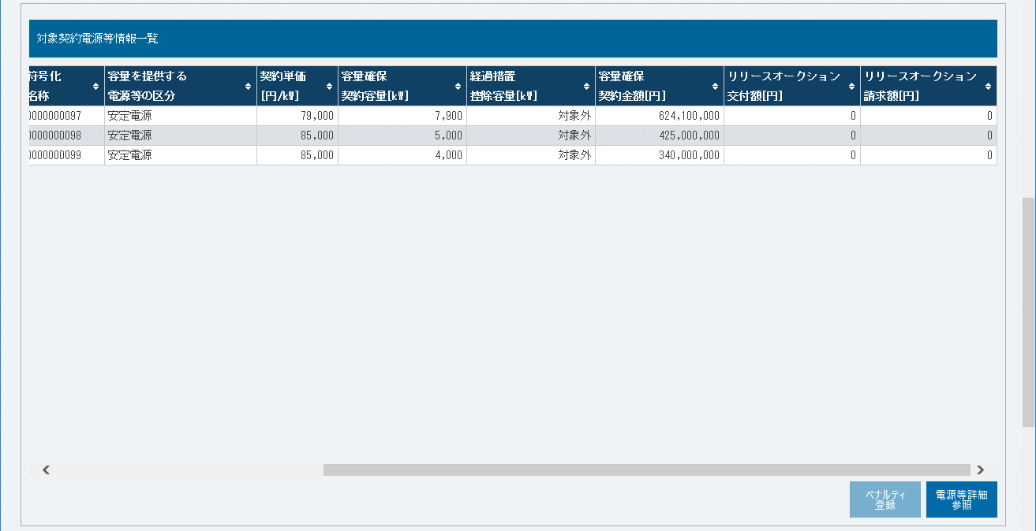
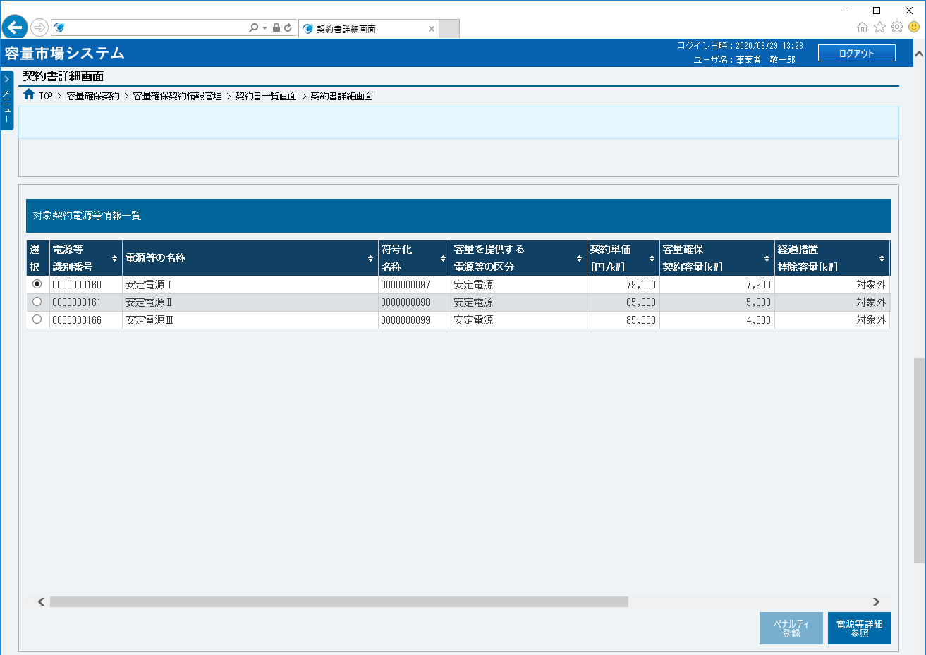
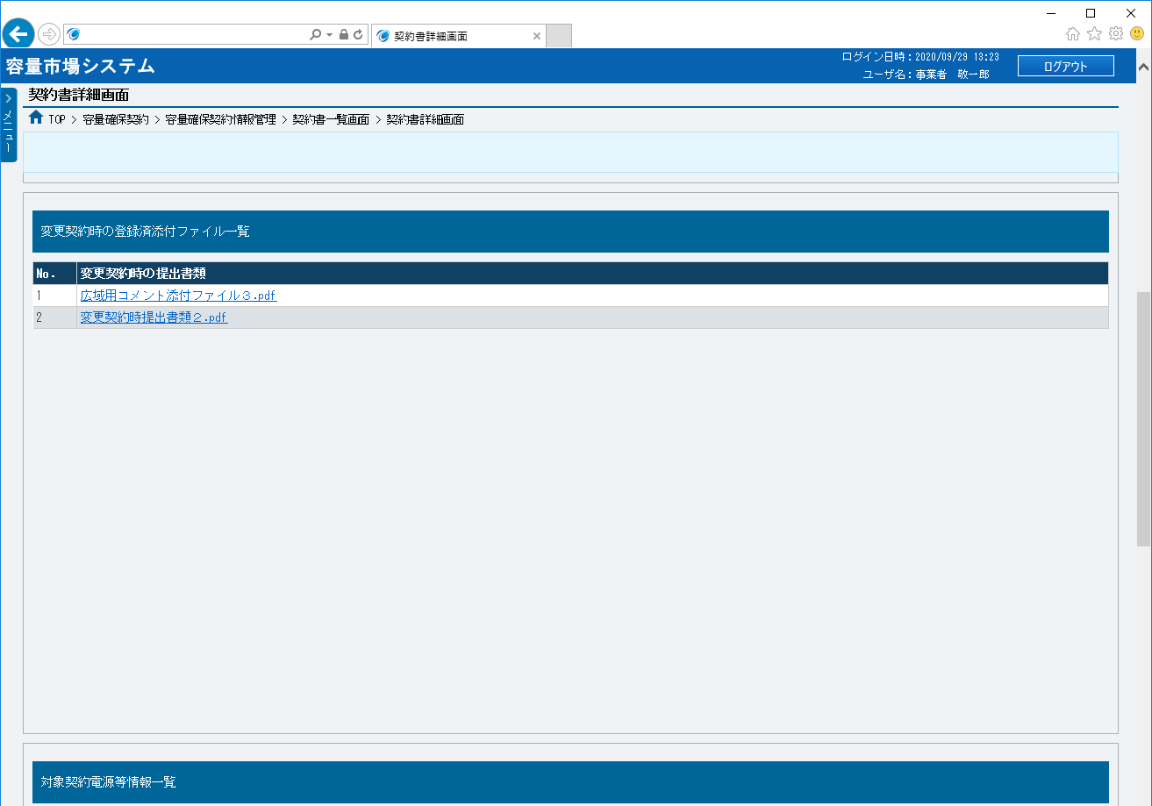
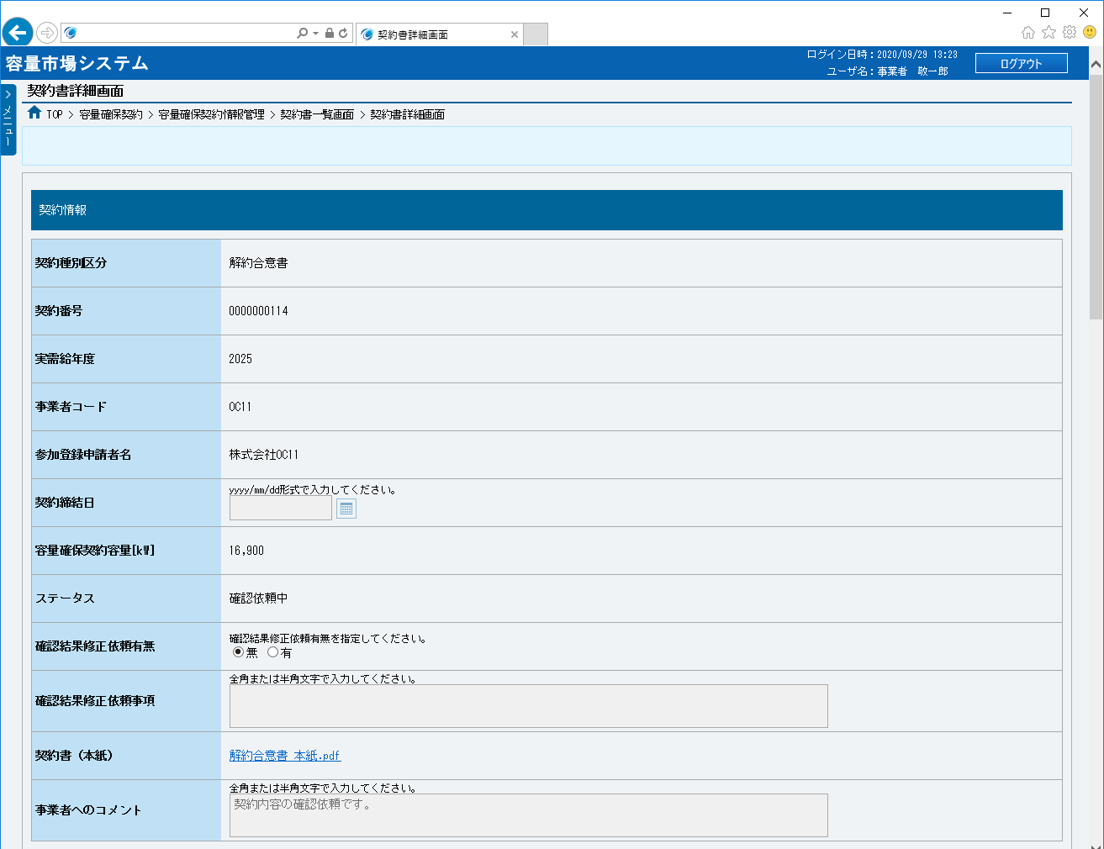
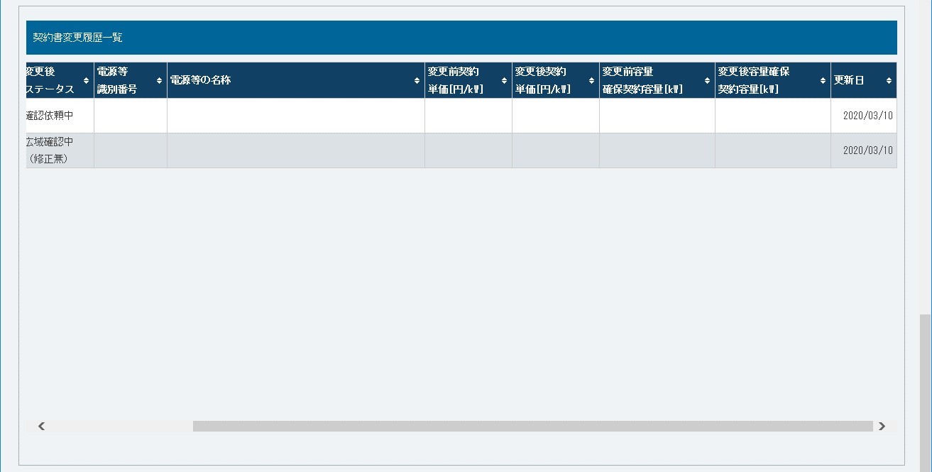
■契約書詳細画面（解約合意書・解約通知書） | ■契約書詳細画面（解約合意書・解約通知書）_項目説明
 |  | 項目No | 項目名 | 必須／ 任意 | 桁数 | 入力方法 | 表示・入力内容

 |  | 契約情報

 |  | ① | 契約種別区分 | － | － | 表示 | 契約書の契約種別区分が表示されます。

 |  | ② | 契約番号 | － | － | 表示 | 契約書の契約番号が表示されます。

①
 |  | ③ | 実需給年度 | － | － | 表示 | 契約書の実需給年度が表示されます。

②
 |  | ④ | 事業者コード | － | － | 表示 | 契約書の事業者コードが表示されます。

③
 |  | ⑤ | 参加登録申請者名 | － | － | 表示 | 契約書の参加登録申請者名が表示されます。
④
 |  | ⑥ | 契約締結日 | － | － | 表示 | 契約書の契約締結日が表示されます。
⑤
 |  | ⑦ | 容量確保契約容量[kW] | － | － | 表示 | 契約書の容量確保契約容量が表示されます。
⑥
 |  | ⑧ | ステータス | － | － | 表示 | 契約書のステータスが表示されます。
⑦
⑧
 |  | ⑨ | 確認結果修正依頼有無 | － | － | ラジオボタン | 契約書の確認結果修正依頼有無にチェックを入れてください。

⑨
 |  | ⑩ | 確認結果修正依頼事項 | 任意 | 100 | 手入力 | 確認結果修正依頼有無の「有」にチェックを入れた場合、修正依頼事項を入力してください。

⑩
 |  | ⑪ | 契約書（本紙） | － | － | リンク | 解約合意書・解約通知書が表示されます。 解約合意書・解約通知書を確認する場合、クリックしてください。

⑪
 |  | ⑫ | 事業者へのコメント | － | － | 表示 | 広域機関から事業者へのコメントが表示されます。
⑫
 |  | 変更契約時の登録済添付ファイル一覧

 |  | ⑬ | No. | － | － | 表示 | 変更契約の時、提出した書類の通番が表示されます。
⑬
⑭
 |  | ⑭ | 変更契約時の提出書類 | － | － | リンク | 変更契約の時、提出した書類名が表示されます。 ファイルを確認する場合、クリックしてください。

 |  | 対象契約電源等情報一覧

 |  | ⑮ | 選択 | － | － | ラジオボタン | 電源等情報の契約情報を確認する場合、チェックを入れてください。

 |  | ⑯ | 電源等識別番号 | － | － | 表示 | 対象契約電源等情報の電源等識別番号が表示されます。

 |  | ⑰ | 電源等の名称 | － | － | 表示 | 対象契約電源等情報の電源等の名称が表示されます。

 |  | ⑱ | 符号化名称 | － | － | 表示 | 対象契約電源等情報の符号化名称が表示されます。

 |  | ⑲ | 容量を提供する電源等の区分 | － | － | 表示 | 対象契約電源等情報の容量を提供する電源等の区分が表示されます。

 |  | ⑳ | 契約単価[円/kW] | － | － | 表示 | 対象契約電源等情報の契約単価が表示されます。

 |  | ㉑ | 容量確保契約容量[kW] | － | － | 表示 | 対象契約電源等情報の容量確保契約容量が表示されます。

⑮
⑯
⑰
⑱
⑲
⑳
㉑
㉒
 |  | ㉒ | 経過措置控除容量[kW] | － | － | 表示 | 対象契約電源等情報の経過措置控除容量が表示されます。

 |  | ㉓ | 容量確保契約金額[円] | － | － | 表示 | 対象契約電源等情報の容量確保契約金額[が表示されます。

 |  | ㉔ | リリースオークション交付額[円] | － | － | 表示 | 対象契約電源等情報のリリースオークション交付額が表示されます。

 |  | ㉕ | リリースオークション請求額[円] | － | － | 表示 | 対象契約電源等情報のリリースオークション請求額が表示されます。

 |  | ㉖ | ペナルティ登録 | － | － | ボタン押下 | 容量確保契約書の作成や変更の時、使用不可です。

 |  | ㉗ | 電源等詳細参照 | － | － | ボタン押下 | 電源等情報の契約情報を確認する場合、クリックしてください。

 |  | 契約書変更履歴一覧

 |  | ㉘ | 管理枝番 | － | － | 表示 | 契約書情報の変更履歴の管理枝番が表示されます。

 |  | ㉙ | 更新者ID | － | － | 表示 | 契約書情報の変更履歴の更新者IDが表示されます。

 |  | ㉚ | 変更前ステータス | － | － | 表示 | 契約書情報の変更履歴の変更前ステータスが表示されます。

 |  | ㉛ | 変更後ステータス | － | － | 表示 | 契約書情報の変更履歴の変更後ステータスが表示されます。
㉓
㉔
㉕
 |  | ㉜ | 電源等識別番号 | － | － | 表示 | 契約書情報の変更履歴の電源等識別番号が表示されます。

 |  | ㉝ | 電源等の名称 | － | － | 表示 | 契約書情報の変更履歴の電源等の名称が表示されます。

 |  | ㉞ | 変更前契約単価[円/kW] | － | － | 表示 | 契約書情報の変更履歴の変更前契約単価が表示されます。

 |  | ㉟ | 変更後契約単価[円/kW] | － | － | 表示 | 契約書情報の変更履歴の変更後契約単価が表示されます。

 |  | ㊱ | 変更前容量確保契約容量[kW] | － | － | 表示 | 契約書情報の変更履歴の変更前容量確保契約容量が表示されます。

 |  | ㊲ | 変更後容量確保契約容量[kW] | － | － | 表示 | 契約書情報の変更履歴の変更後容量確保契約容量が表示されます。

 |  | ㊳ | 更新日 | － | － | 表示 | 契約書情報の変更履歴の更新日が表示されます。

 |  | ボタン

㉖
㉗
 |  | ㊴ | 戻る | － | － | ボタン押下 | 契約書情報の確認結果の登録をやめる場合、クリックしてください。

 |  | ㊵ | 確認 | － | － | ボタン押下 | 契約書の確認結果を登録する場合、クリックしてください。

㉘
㉙
㉚
㉛
㉜
㉝
㉞
㉟
㊱

㊴
㊵

㊲
㊳

